Sheet2



hover

back to report sheet

 |  | click 1 lần



 | click 1 lần nữa

Sheet3


back to report sheet | back to report sheet

back to report sheet

Sheet4
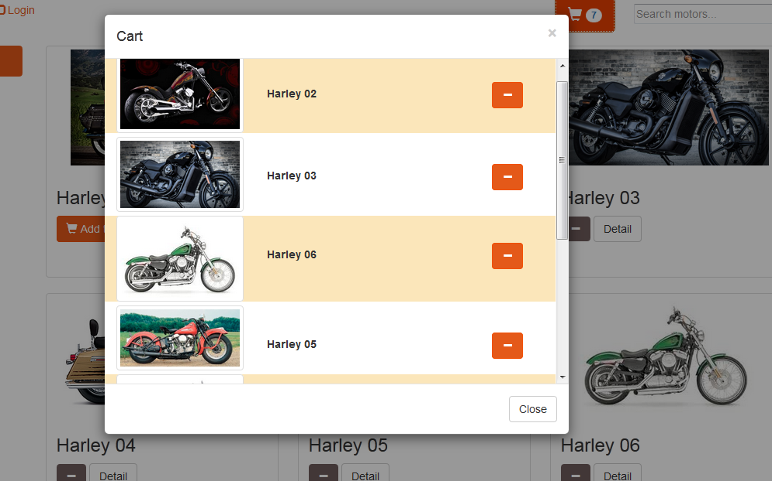

Khi nhấn vào

back to report sheet

Sheet5
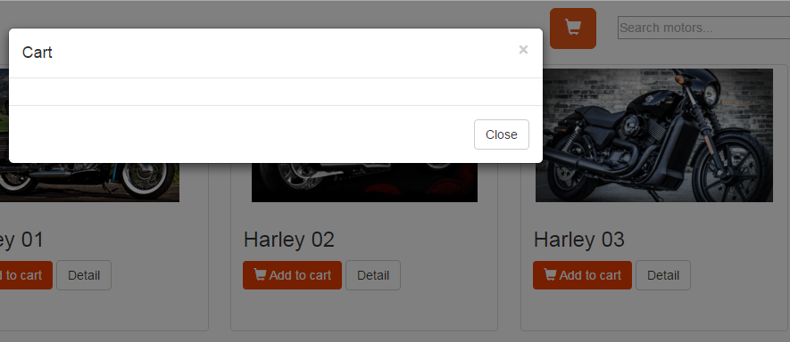
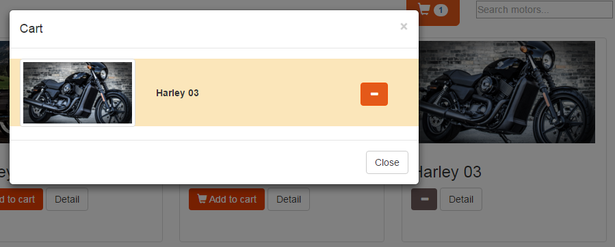

back to report sheet

Khi nhấn dấu -

Sheet6
chưa có item nào được add

Khi có 3 item được add



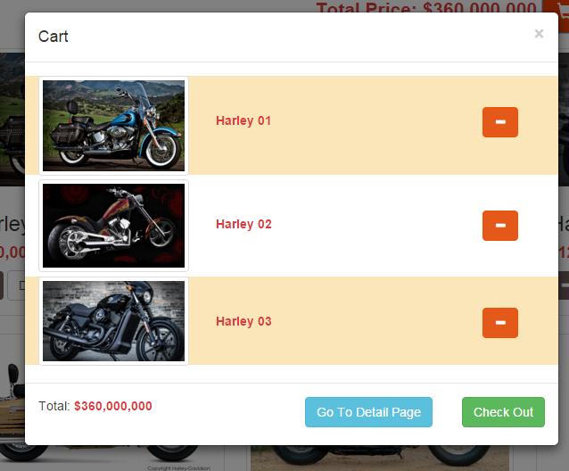
back to report sheet

